Sheet1
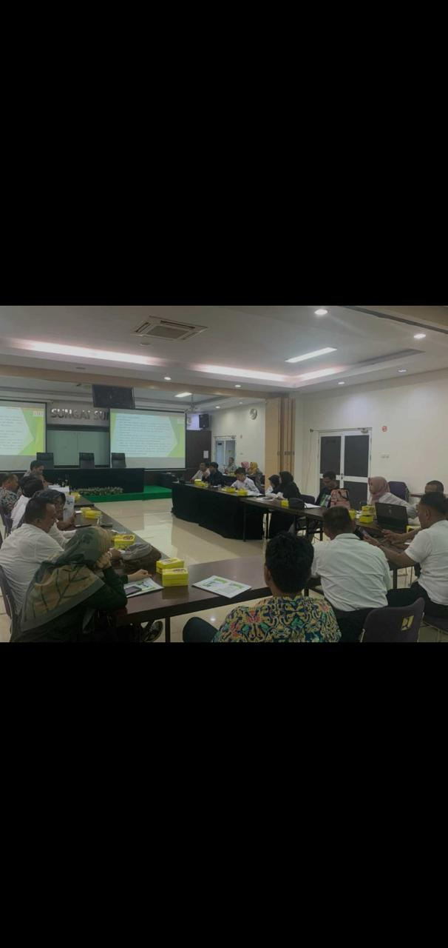
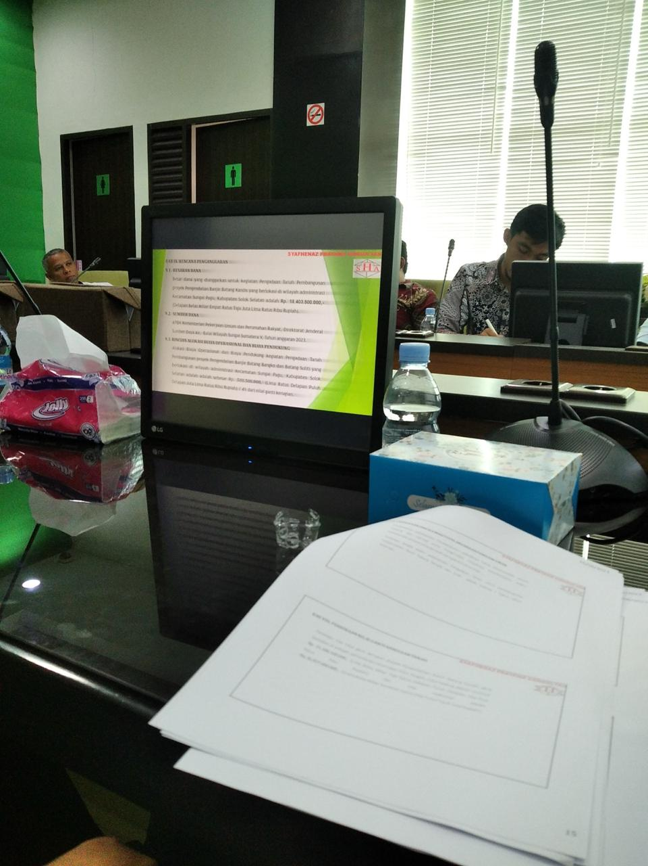
Foto Rencana Lokasi | Kota Padang
Nama:

Sheet2
Foto Rencana Lokasi
Nama :

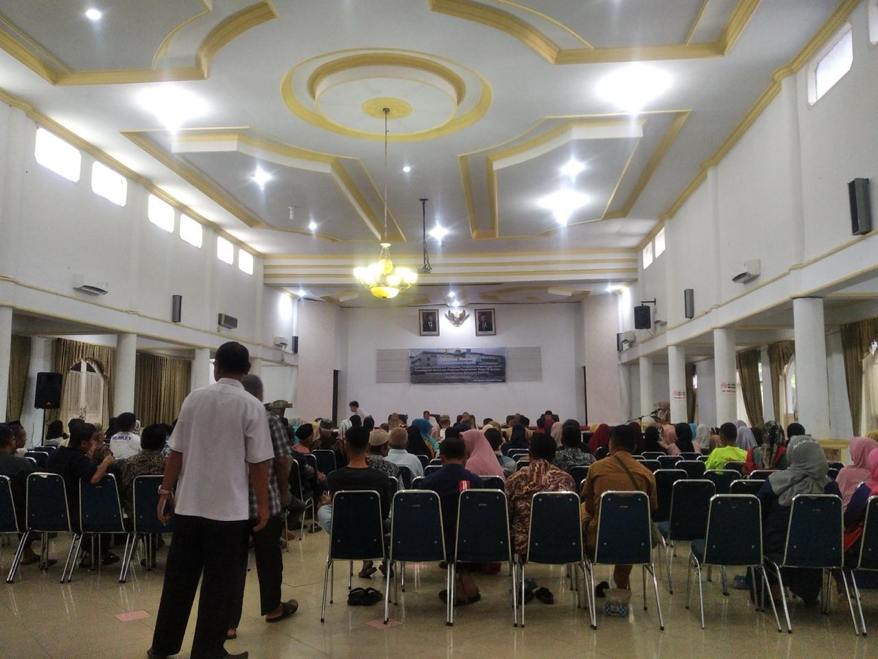

TAMPAK KONDISI OBJEK

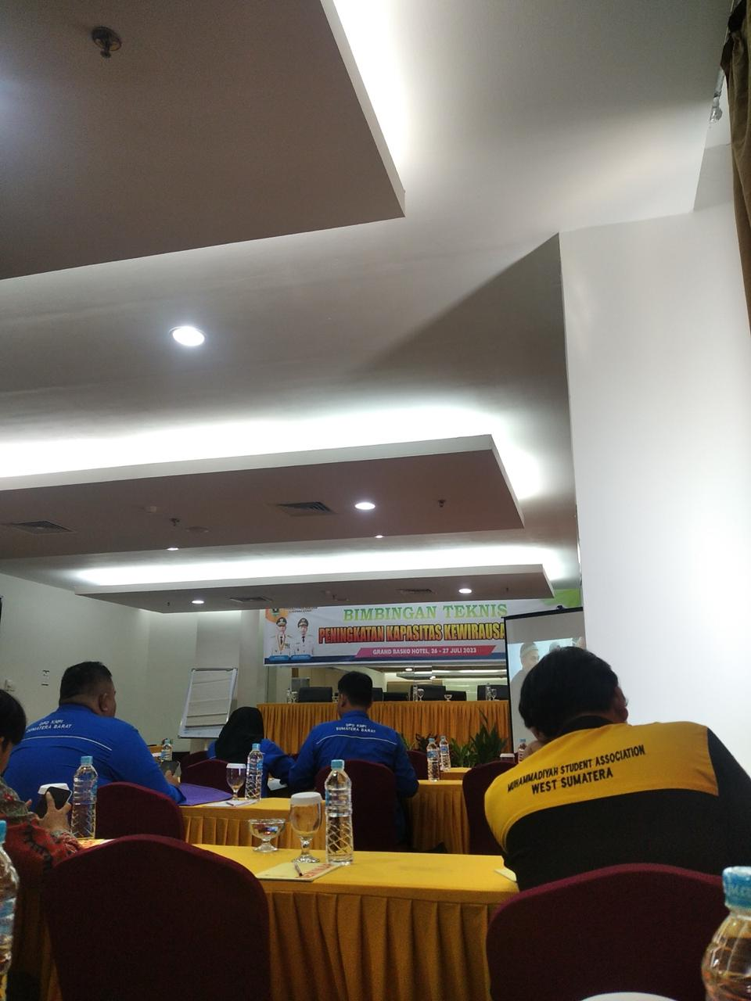

 | ,,,

TAMPAK KONDISI OBJEK

